11、12、13
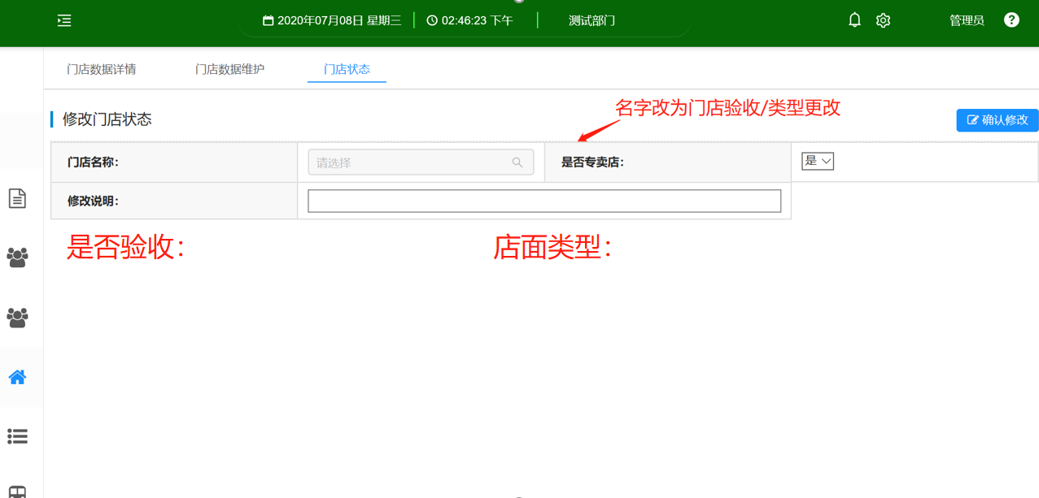

11、名字改为门店验收/类型更改，门店选择后出现门店对应的验收，以及店面类型。是否验收以及店面类型也传到OA。
12、门店验收/类型更改下拉框的字段修改：1、是改为专区验收。2、否改为专卖验收 3、增加选项专区改专卖 。传对应字段去OA
13、专区验收、专卖验收OA审核通过后，验收变为是。不通过无变化；专区改专卖通过后店面类型专区店变为专卖店，是否验收变为是

14
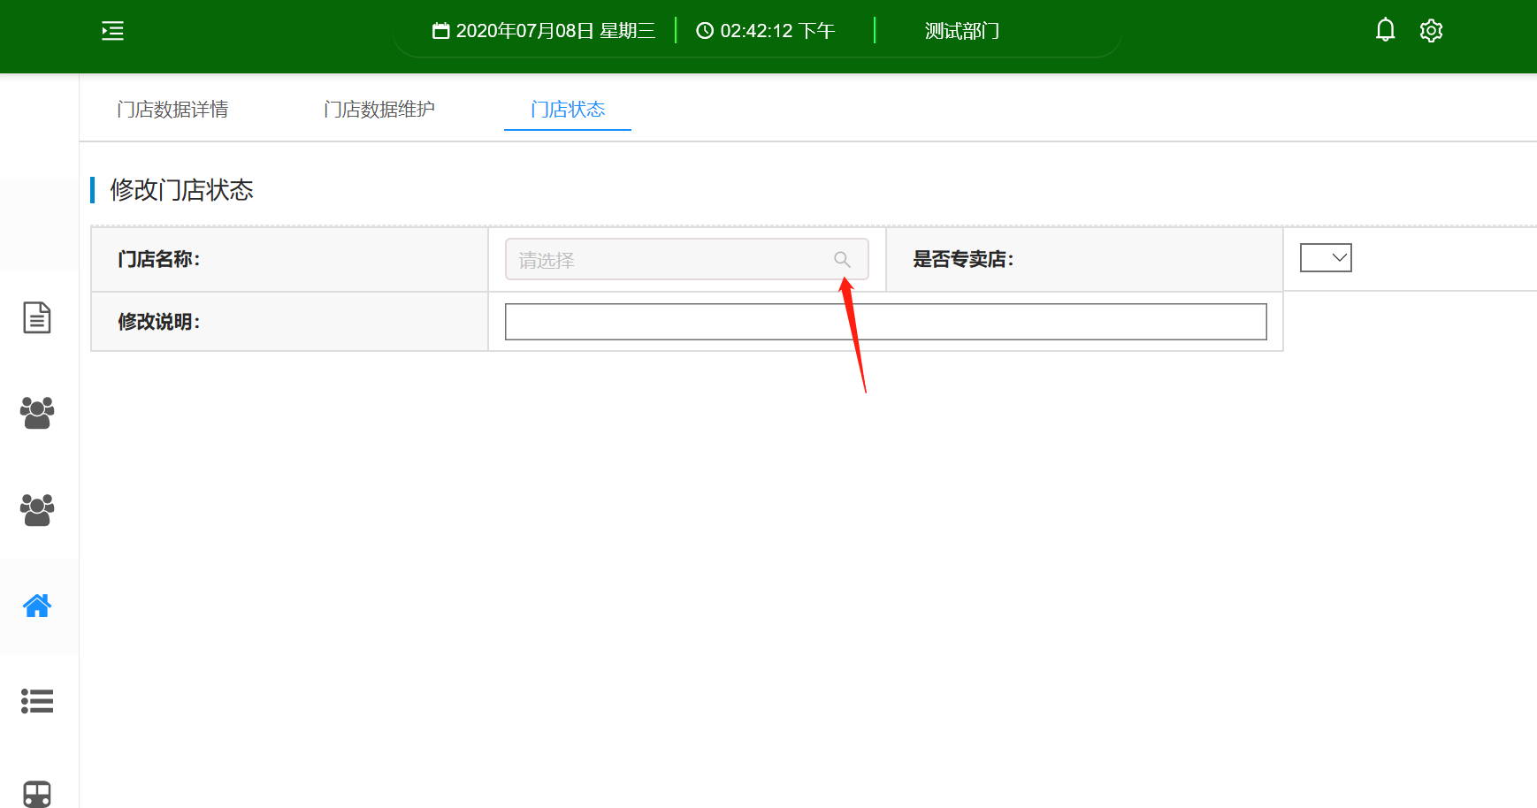

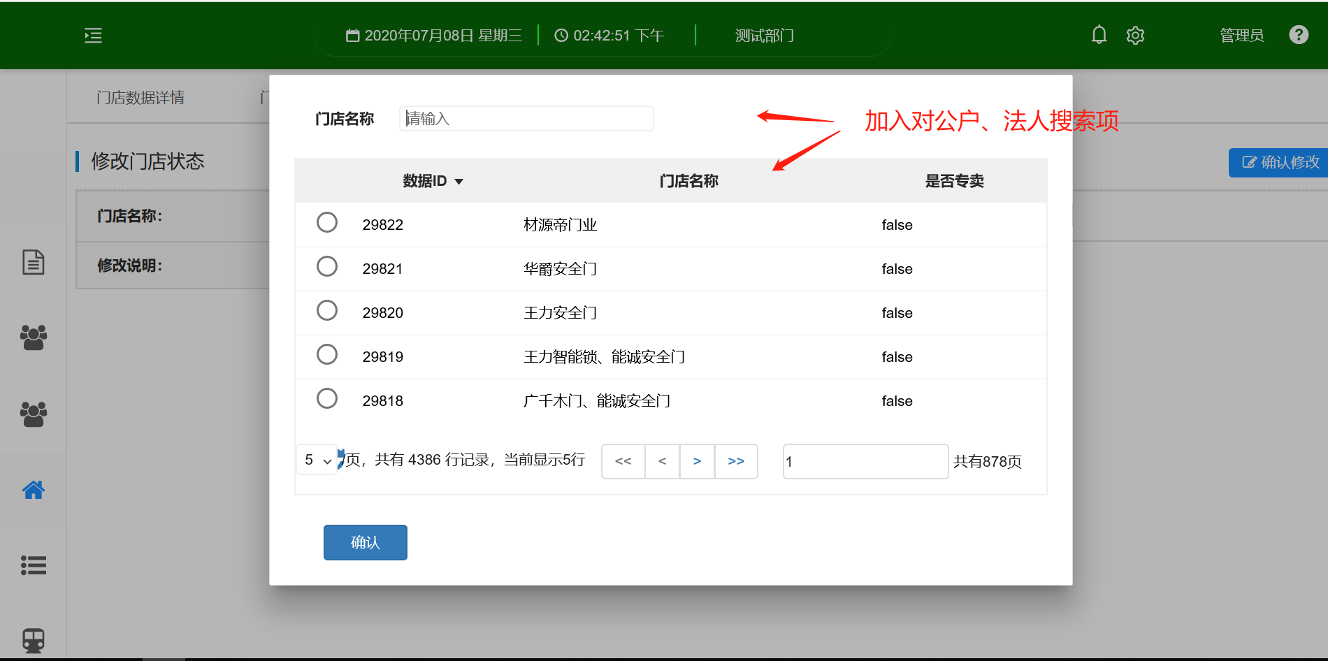

8、9
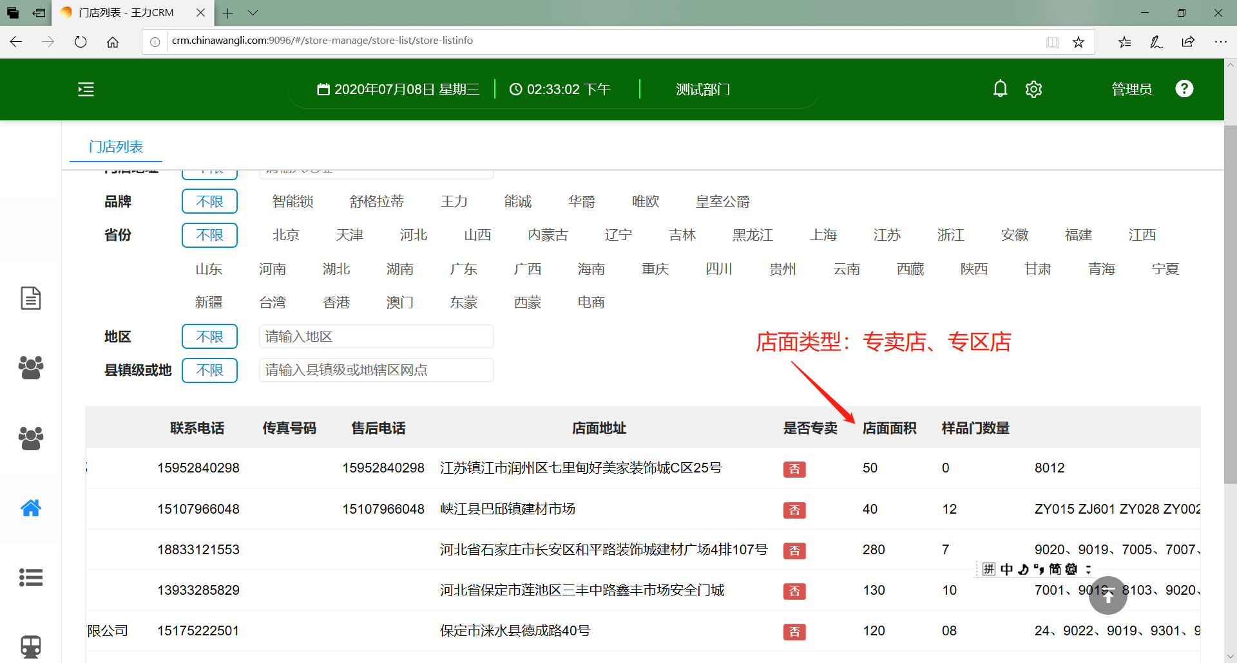
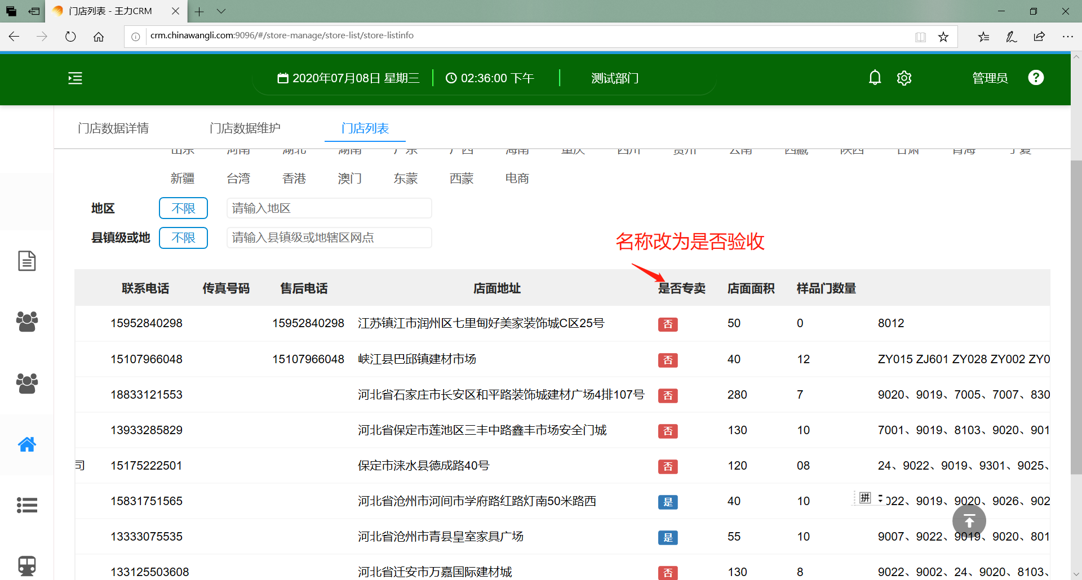

8、门店点击编辑的时候。当店面类型选项是专区店时，店面类型可修改。当店面类型为专卖店时，店面类型不可修改。 门店类型编辑保存时。当店面类型有变动时，是否验收就将变为否 | 9、名称改为是否验收

